2023_01_data
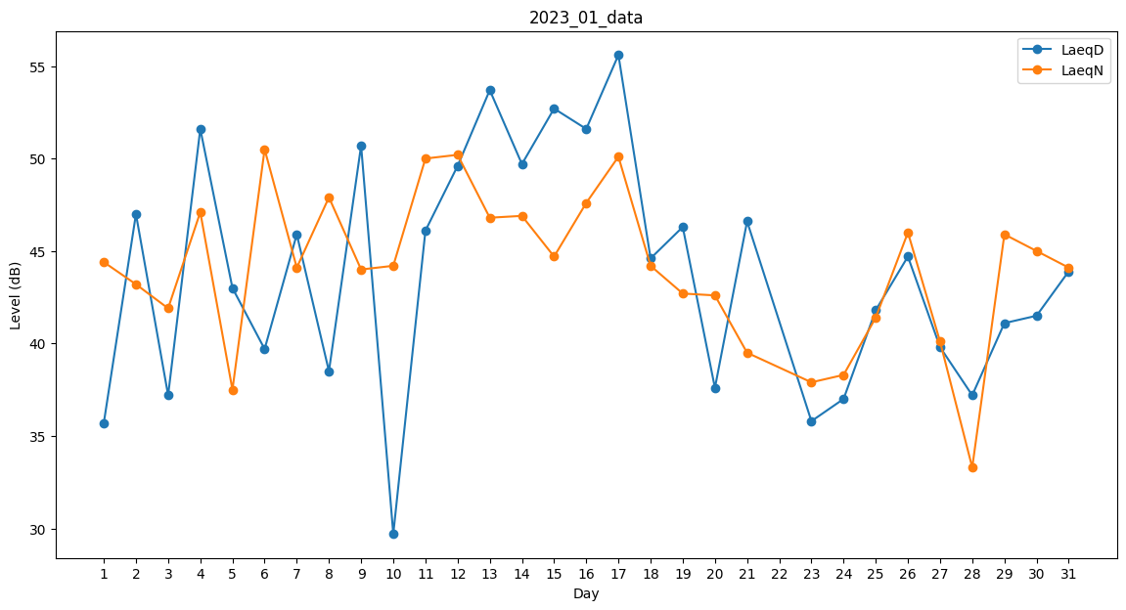
Day | LaeqD | LaeqN
1 | 35.7 | 44.4
2 | 47 | 43.2
3 | 37.2 | 41.9
4 | 51.6 | 47.1
5 | 43 | 37.5
6 | 39.7 | 50.5
7 | 45.9 | 44.1
8 | 38.5 | 47.9
9 | 50.7 | 44
10 | 29.7 | 44.2
11 | 46.1 | 50
12 | 49.6 | 50.2
13 | 53.7 | 46.8
14 | 49.7 | 46.9
15 | 52.7 | 44.7
16 | 51.6 | 47.6
17 | 55.6 | 50.1
18 | 44.6 | 44.2
19 | 46.3 | 42.7
20 | 37.6 | 42.6
21 | 46.6 | 39.5
22 | 0 | 42.5
23 | 35.8 | 37.9
24 | 37 | 38.3
25 | 41.8 | 41.4
26 | 44.7 | 46
27 | 39.8 | 40.1
28 | 37.2 | 33.3
29 | 41.1 | 45.9
30 | 41.5 | 45
31 | 43.9 | 44.1

